Tabela 1
Tabela 1: Podaci o osiguranju za period od 1. januara do 30. juna 2023. godine
Table 1: Insurance data for the period 1 January - 30 June 2023

Šifra Code | Vrste osiguranja/ Class of Insurance | Osiguranja/ Policies |  | Štete/ Claims
 |  | Broj osiguranja/ Number of Insurance | Bruto fakturisana premija/ Gross written premium GWP (€) | Broj šteta/ Number of Claims | Riješene štete/ Settled Claims
 |  |  |  |  | Broj/ Number | Iznos/ Amount (€)
01 | Osiguranje od nezgode/ Accident insurance | 46,856 | 6,488,535 | 5,401 | 4,741 | 3,029,175
02 | Zdravstveno osiguranje/ Health insurance | 16,039 | 2,972,780 | 17,389 | 16,155 | 1,178,035
03 | Osiguranje motornih vozila/ Motor vehicle Insurance | 18,518 | 4,808,764 | 1,962 | 1,697 | 2,220,343
04 | Osiguranje šinskih vozila/ Railway rolling stock insurance | 2 | 87,839 | 0 | 0 | 0
05 | Osiguranje vazduhoplova/ Aircraft insurance | 13 | 153,251 | 1 | 0 | 0
06 | Osiguranje plovnih objekata/ Vessel insurance | 49 | 355,190 | 2 | 0 | 0
07 | Osiguranje robe u prevozu/ Goods in transit insurance | 83 | 400,895 | 100 | 97 | 14,477
08 | Osiguranje imovine od požara i drugih opasnosti/ Insurance against fire and other threats to property | 37,705 | 2,262,561 | 293 | 204 | 279,306
09 | Ostala osiguranja imovine/ Other damage to property | 27,044 | 6,395,647 | 1,123 | 885 | 1,779,365
10 | Osiguranje od odgovornosti za upotrebu motornih vozila/ Motor vehicles liability insurance | 279,938 | 21,393,657 | 8,874 | 6,874 | 8,698,414
11 | Osiguranje od odgovornosti za upotrebu vazduhoplova/ Aircraft liability insurance | 39 | 786,583 | 33 | 33 | 4,332
12 | Osiguranje od odgovornosti za upotrebu plovihih objekata/ Vessel liability insurance | 3,245 | 236,665 | 14 | 10 | 2,274
13 | Osiguranje od opšte odgovornosti za štetu/ General liability insurance | 3,259 | 1,323,585 | 210 | 108 | 113,748
14 | Osiguranje kredita/ Credit insurance | 10,608 | 878,333 | 28 | 19 | 68,731
15 | Osiguranje jemstva/ Suretyship insurance | 302 | 34,825 | 27 | 23 | 20,274
16 | Osiguranje finansijskih gubitaka/ Financial loss insurance | 4,419 | 167,200 | 214 | 208 | 25,607
17 | Osiguranje troškova pravne zaštite/ Legal expense insurance | 1,722 | 2,891 | 1 | 0 | 0
18 | Putno osiguranje/ Travel insurance | 84,448 | 729,591 | 3,089 | 2,752 | 322,893
19 | Druge vrste neživotnih osiguranja/ Other classes of non-life insurance | 24,361 | 59,832 | 4 | 3 | 150
20 | Osiguranje života/ Life insurance | 72,620 | 9,479,258 | 1,287 | 1,096 | 4,719,700
21 | Rentno osiguranje/ Annuity insurance | 144 | 11,633 | 26 | 17 | 23,207
22 | Dopunsko osiguranje lica uz osiguranje života/ Supplementary insurance in addition to life insurance | 44,608 | 844,334 | 501 | 328 | 255,143
23 | Druge vrste životnih osiguranje/ Other classes of life insurance | 28 | 150 | 0 | 0 | 0
 | UKUPNO (neživotna osiguranja, vrste 01 - 19) TOTAL (non-life insurance, lines 01 -19) | 558,650 | 49,538,624 | 38,765 | 33,809 | 17,757,123
 | UKUPNO (životna osiguranja, vrste 20 - 23) TOTAL (life insurance 20 - 23) | 117,400 | 10,335,374 | 1,814 | 1,441 | 4,998,049
 | UKUPNO / TOTAL | 676,050 | 59,873,999 | 40,579 | 35,250 | 22,755,172
Izvor/Source: ANO/ISA

Grafik 1: Učešće vrsta osiguranja u ukupnoj BFP
Chart 1: Share of classes of insurance in total GWP
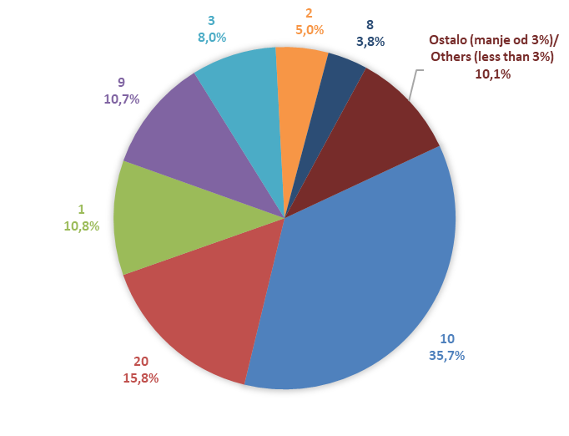

Izvor/Source: ANO/ISA

Sadržaj/Contents

